KI-B1_Finde-die-KI
Bild | Material | Seite | Lizenz | Quelle

 | KI-B1.0 | 3 |  | angepasst von : https://pixabay.com/de/illustrations/künstliche-intelligenz-ai-roboter-2228610/

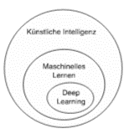 | KI-B1.0 | 6 |  | Erstellt von Nils Pancratz

Grafiken Concept Cartoons | KI-B1.1

Köpfe |  |  |  | individualisiert / adaptiert von https://pixabay.com/de/vectors/benutzerbild-wohnung-modern-minimal-5261898/
Autonomes Fahren (Auto) |  |  |  | angepasst von Imke von angepasst https://pixabay.com/de/vectors/wagen-orange-fahrzeug-transport-311719/
Autonomes Fahren (Menschen) |  |  |  | Angepasst und Verändert von Imke: https://pixabay.com/de/vectors/menschen-reden-gestikulieren-4498458/; https://pixabay.com/de/vectors/nachbarn-balkon-paar-geb%C3%A4ude-6039399/; https://pixabay.com/de/vectors/kreuzung-zebrastreifen-151954/
Autonomes Fahren (Skyline) |  |  |  | https://pixabay.com/de/vectors/stadt-stadtbild-blau-horizont-5888619/
Videospiel (Nintendo) |  |  |  | angepasst von https://pixabay.com/de/vectors/switch-nintendo-gaming-minecraft-5172817/ | https://pixabay.com/de/vectors/nintendo-switch-gaming-konsole-2005278/
Videospiel (Landschaft) |  |  |  | https://pixabay.com/de/vectors/landschaft-dämmerung-licht-nacht-1844229/
Videospiel (Figur1) |  |  |  | https://pixabay.com/de/vectors/viking-fliese-soldaten-strategie-146354/
Videospiel (Figur2) |  |  |  | https://pixabay.com/de/vectors/ritter-schwertk%c3%a4mpfer-schwert-146349/
Videospiel (Steine) |  |  |  | https://pixabay.com/de/vectors/steine-wände-zäune-grau-ziegel-146304/
Suchmaschine (iPhones) |  |  |  | https://pixabay.com/de/vectors/iphone-iphone-6s-smartphone-handy-1936818/
Suchmaschine (Phone Hand) |  |  |  | https://pixabay.com/de/vectors/handy-mobiltelefon-zelle-hand-4370502/
Suchmaschine (Tasche, Brille, FlipFlops, Bikini) |  |  |  | https://pixabay.com/de/vectors/strand-strandkorb-ostsee-urlaub-4150166/
Suchmaschine (Badeanzug) |  |  |  | https://pixabay.com/de/vectors/anzug-baden-bademode-komplett-306911/
Suchmaschine ("Speedo") |  |  |  | https://pixabay.com/de/vectors/unterhose-slip-schl%c3%bcpper-schl%c3%bcpfer-1626503/
Suchmaschine (Shorts) |  |  |  | https://pixabay.com/de/vectors/kurze-hose-strand-kleidung-sommer-149408/
Chatbot (Köchin) |  |  |  | https://pixabay.com/de/vectors/koch-frau-uniform-kochen-fachmann-5671808/
Chatbot (Browser-Fenster) |  |  |  | https://pixabay.com/de/vectors/browser-internet-netz-suche-tab-1666982/
Chatbot (Laptop) |  |  |  | https://pixabay.com/de/vectors/rechner-laptop-notizbuch-einfach-2023252/
Chatbot (Logo: Kochmütze, Besteck) |  |  |  | https://pixabay.com/de/vectors/kochm%c3%bctze-k%c3%bcchenchef-besteck-essen-1588125/
Selfie-Filter (Junge, Hintergung, Handy) | KI-B1.1 | 2 |  | https://pixabay.com/de/illustrations/smartphone-kamera-selfie-stick-5622286/
Selfie-Filter (Zunge) |  | 2 |  | ???
Selfie-Filter (Brille) |  | 2 |  | https://pixabay.com/de/vectors/groucho-marx-brille-verkleidung-309396/
Sprachassistent (Tisch, Fenster, Aussicht) |  | 4 |  | https://pixabay.com/de/vectors/office-szene-b%c3%bcro-gesch%c3%a4ft-laptop-4255945/
Sprachassistent (Wolken) |  | 4 |  | https://pixabay.com/de/vectors/landschaft-dämmerung-licht-nacht-1844229/
Sprachassistent (Gardine) |  | 4 |  | https://pixabay.com/de/vectors/fenster-innen-innenausstattung-1730946/
Sprachassistent (Lautsprecher-Symbol) |  | 4 |  | https://pixabay.com/de/vectors/mikrofon-musik-studio-klang-1674903/
Sprachassistent (Assistent ( ist der Becher, aber umgedreht)) |  | 4 |  | https://pixabay.com/de/vectors/office-szene-b%c3%bcro-gesch%c3%a4ft-laptop-4255945/

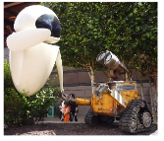 | KI-B1.2 | 2 |  | https://de.wikipedia.org/wiki/Datei:Wall_e_und_Eve.jpg

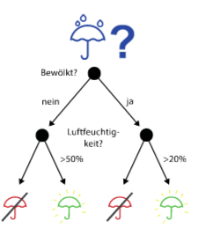 | KI-B1.2_Sek1 | 1 |  | erstellt von Nils Pancratz unter Verwendung von https://pixabay.com/de/vectors/regenschirm-sonne-symbol-ferien-2013222/

 | KI-B1.2_Sek1 | 2 |  | https://www.publicdomainpictures.net/de/view-image.php?image=274266&picture=ubersetzung-anwendung

 | KI-B1.2_Sek1 | 2 |  | nicht mehr nachzuvollziehen, gerne durch ein gemeinfreies Bild in diesem Stil ersetzen. Das in dem folgenden Artikel müsste gemäß Zitierrecht problemlos zu nutzen sein: https://www.researchgate.net/publication/312930463_BI-RADSR_fifth_edition_A_summary_of_changes/figures?lo=1

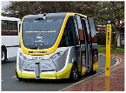 | KI-B1.2_Sek1 | 2 |  | https://commons.wikimedia.org/wiki/File:Bus_220916_gnangarra-1006.JPG

 | KI-B1.5 | 2 | ?? | https://deepart.io/#

Screenshots von deepart.io

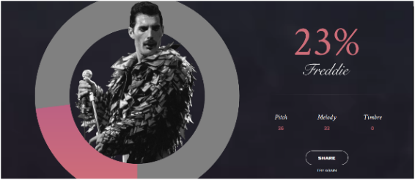 | KI-B1.5 | 4 |  | https://freddiemeter.withyoutube.com/

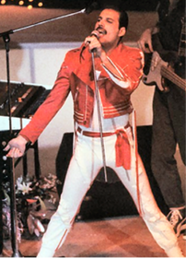 | KI-B1.5 | 5 | Public Domain | https://it.wikipedia.org/wiki/Freddie_Mercury

 |  |  | ??? | https://experiments.withgoogle.com/ai/ai-duet/view/

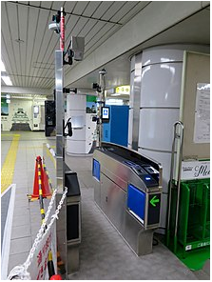 |  |  | CC BY-SA 4.0 | https://en.wikipedia.org/wiki/Facial_recognition_system#/media/File:Automatic_ticket_gate_with_face_recognition_system_in_Osaka_Metro_Morinomiya_Station.jpg

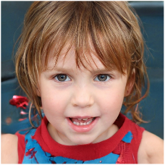 |  |  |  | https://thispersondoesnotexist.com/

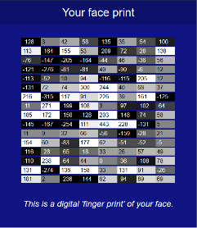 |  |  |  | https://www.hownormalami.eu/

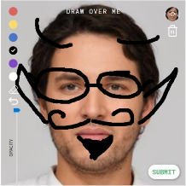 |  |  | ?? | https://interactive.yr.media/erase-your-face

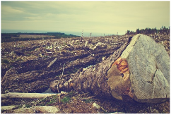 |  |  | ??? | https://www.wildlifeinsights.org

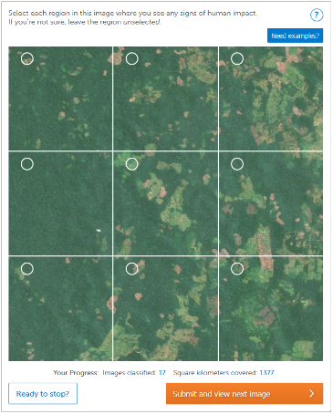 |  |  | ??? | https://app.gatheriq.analytics/rainforest

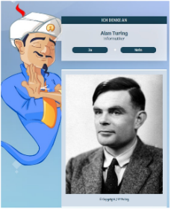 |  |  |  | Screenshot von https://de.akinator.com

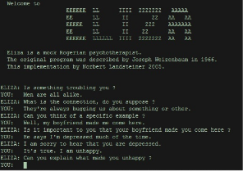 |  |  | ?? | http://www.med-ai.com/models/eliza.html.de

 |  |  | ??? | https://www.deepl.com/translator

KI-B2_Im-Dialog-mit-KI
Bild | Material | Seite | Lizenz | Quelle

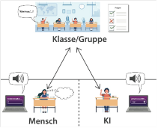 | KI-B2.0 | 3 |  | https://pixabay.com/de/vectors/flipped-classroom-bildung-klasse-6499422/

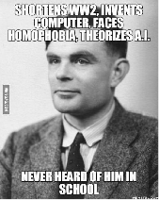 | KI-B2.0 | 5 |  | 9gag (siehe Screenshot)

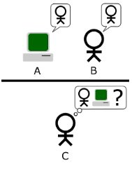 | KI-B2.0 | 5 |  | https://commons.wikimedia.org/wiki/File:Turing_Test_version_3.png

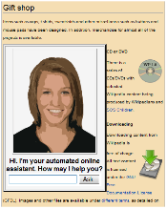 | KI-B2.0 | 5 | CC 0 Public Domain | https://commons.wikimedia.org/wiki/File:Automated_online_assistant.png

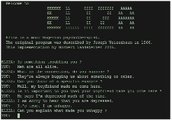 | KI-B2.0 | 6 |  | siehe KI-B1

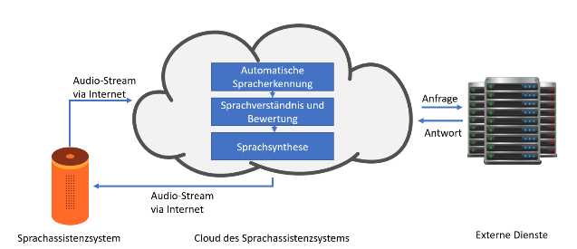 | KI-B2.0 | 7 |  | Anatolij Fandrich

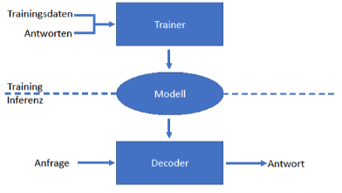 | KI-B2.0 | 8 |  | Anatolij Fandrich

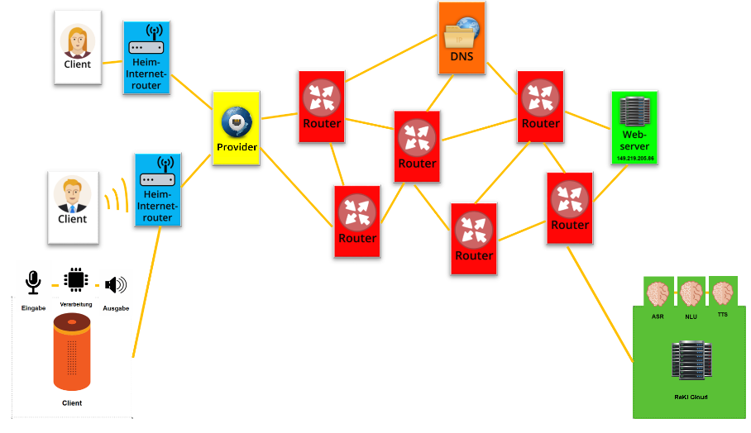 | KI-B2.1.1 |  |  | Anatolij Fandrich unter Verwendung von Bildressourcen aus It2School B2

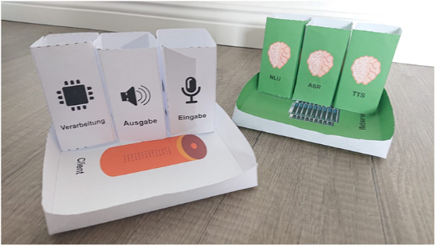 | KI-B2.1.2 |  |  | eigene Aufnahme (ist doch offensichtlich...)

Pappaufsteller, Teller, Karten | KI-B2.1.2 |  |  | von den Autoren selbst erstellt?

Protokollheft | KI-B2.1.3 |  |  | von den Autoren selbst erstellt?

Stationsmaterial | KI-B2.1.4 |  |  | von den Autoren selbst erstellt?

 | KI-B2.2 | 2 |  | https://en.scratch-wiki.info

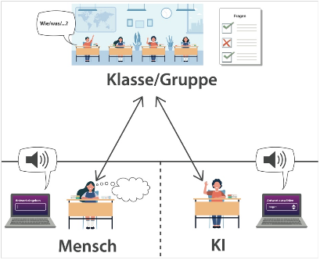 | KI-B2.2.1 | 1 |  | s.o.

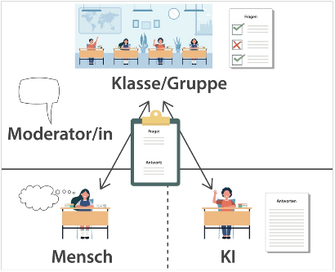 | KI-B2.2.1 | 2

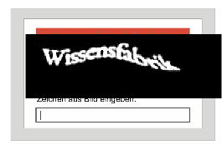 | KI-B2.3 | 1 |  | selbst erstellt

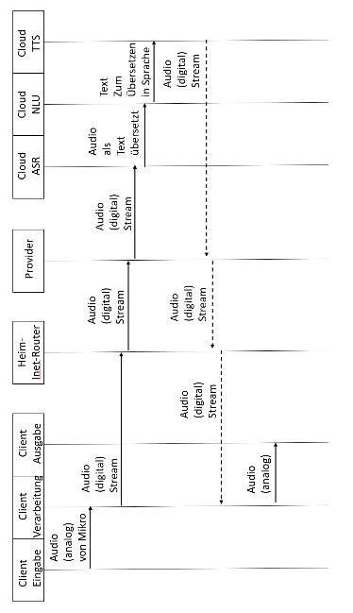 | KI-B2.0 MuLö | 3 |  | selbst erstellt

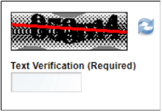 | KI-B2.0 MuLö | 4 | ??? | https://www.eology.de/wiki/captcha

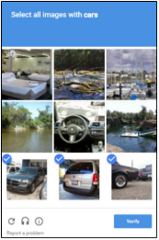 | KI-B2.0 MuLö | 4 |  | https://www.eology.de/wiki/captcha

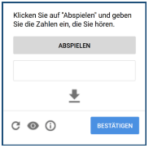 | KI-B2.0 MuLö | 4 |  | https://www.ionos.de/digitalguide/online-marketing/verkaufen-im-internet/captcha-codes-und-bilder-als-spamschutz/

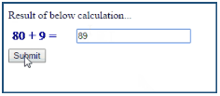 | KI-B2.0 MuLö | 4 |  | https://www.eology.de/wiki/captcha

